Detalhamento_Avarias
Detalhamento da Cobrança

Cliente | xxxx
Contrato: | xxxx

Placa: | RUW7F16 |  | VALOR TOTAL
Modelo: | FIORINO ENDURANCE 1.4 EVO FLEX 2P C/AR |  | R$0.00
Cor: | BRANCO

1 | AGENTE_IA-avaria - Emblema traseiro faltando (reposição) | Valor | R$0.00
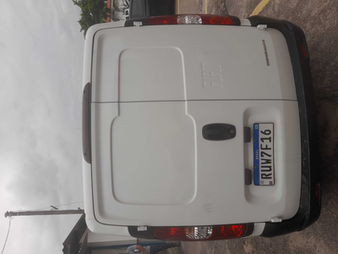

2 | PEÇA (cotação manual): emblema traseiro — Item faltante detectado visualmente; revisar cobrança e cotar peça se aplicável. | Valor | R$0.00

